Sheet1
kubesphere admin의 파드 컨테이너 화면에서 터미널 버튼이 보이는 조건 분석
 | 터미널 아이콘은 로그인한 사용자의
 | Platform Roles, Workspace Roles, Project Roles의 조건에 따라
 | 보여지기도 하고, 안보여 지기도 한다.

터미널 아이콘 노출되는 예시

터미널 아이콘 노출되지 않는 예시

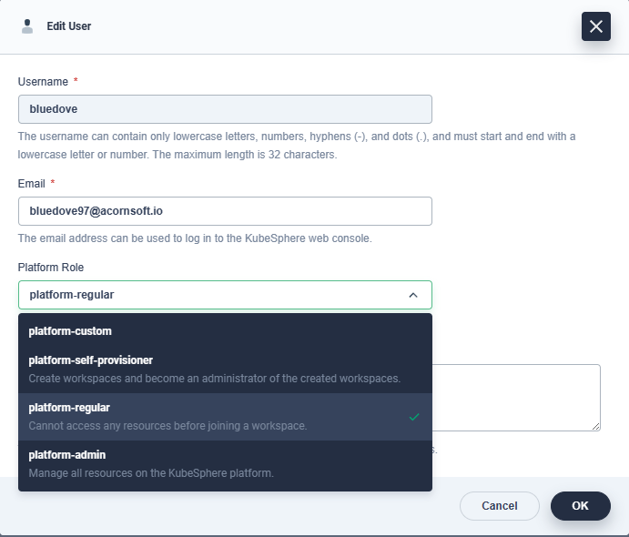
Platform Roles
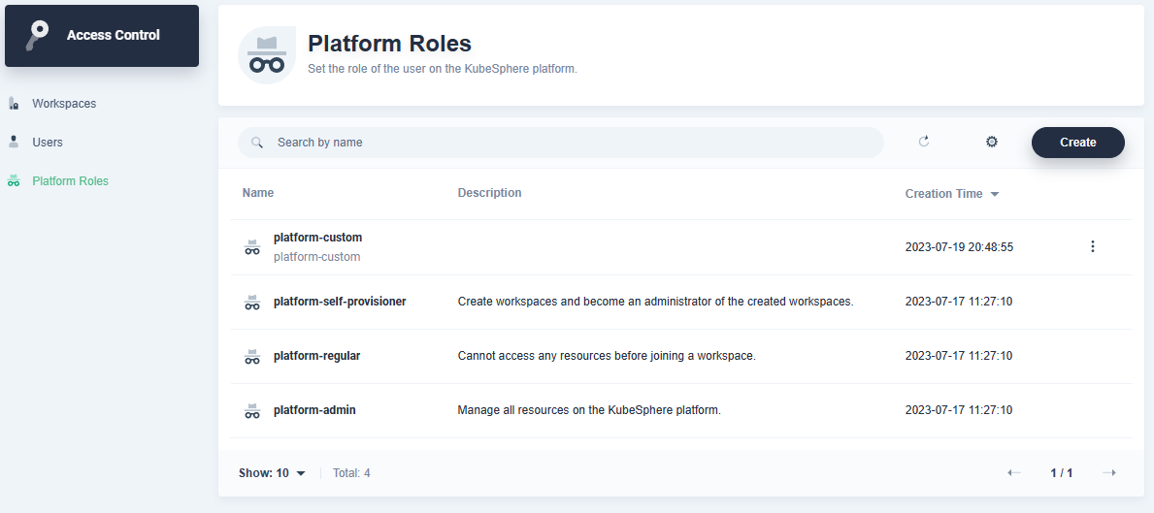

터미널 아이콘 노출 Role

 | platform-admin, platform-regular, platform-self-provisioner 의 3개 Role은 kubesphere platform roles의 default Role이며 수정 삭제 불가
 | 그 외에 추가로 Role을 생성 할 수 있다.(Platform Roles의 어떤 Role을 생성하더라도 파드의 터미널 버튼을 볼 수 없다)
 | 로그인한 유저의 Platform Roles 권한이 platform-admin 이라면, workspace / project Role에 상관없이 파드의 터미널 버튼은 보인다.

Workspace Roles
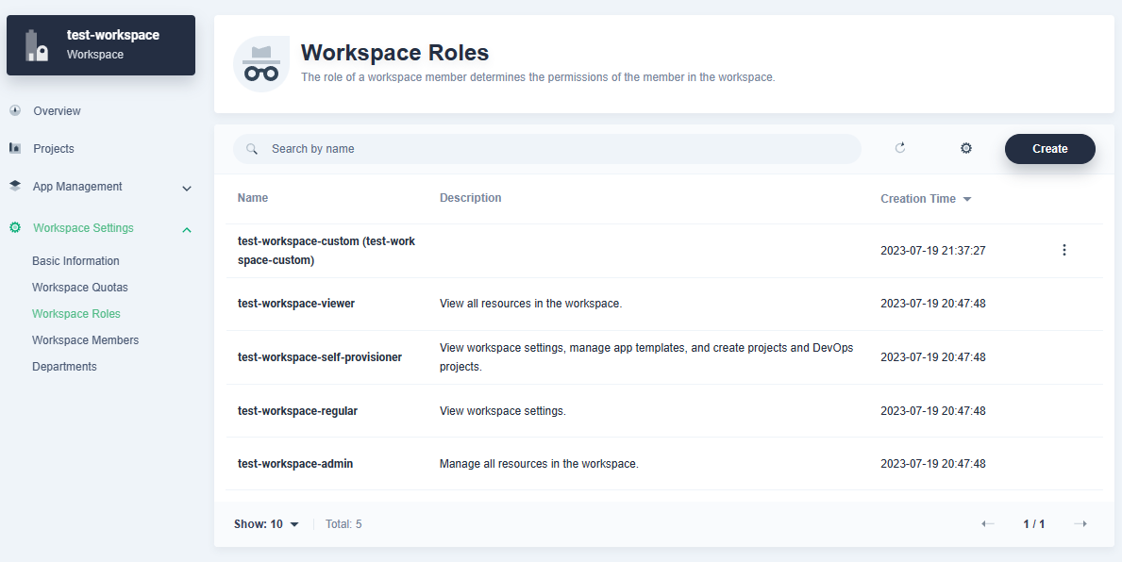
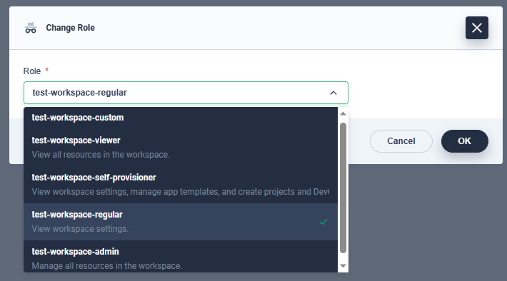

터미널 아이콘 노출 Role

 | admin, regular, self-provisioner, viewer 의 4개 Role은 kubesphere의 workspace default Role이며 수정 삭제 불가
 | 로그인한 유저가 workspace의 admin Role을 가지고 있다면, platform / project Role에 상관없이 파드의 터미널 버튼은 보인다
 | 그 외에 Workspace의 생성한 Role 이 Projects > Project Management 권한을 가진다면
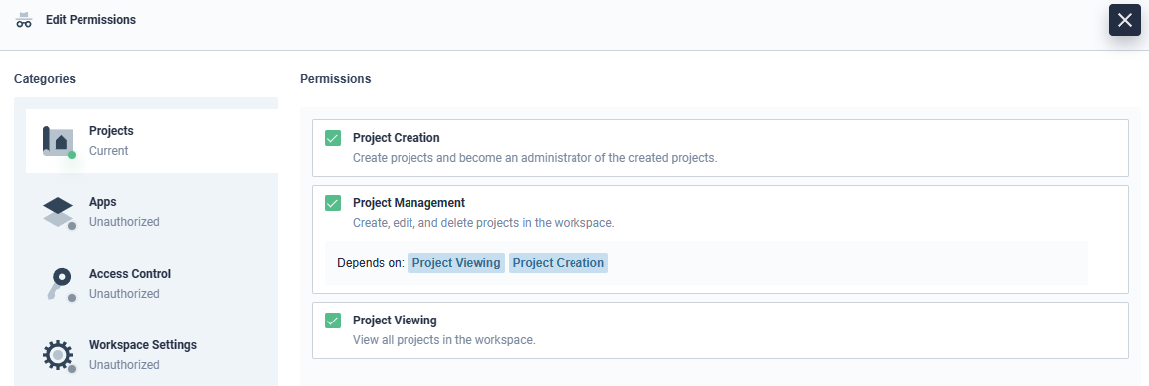

터미널 아이콘 노출 Role

 |  | 해당 Create Role을 가진 유저는 파드의 터미널버튼이 보인다

Project Roles
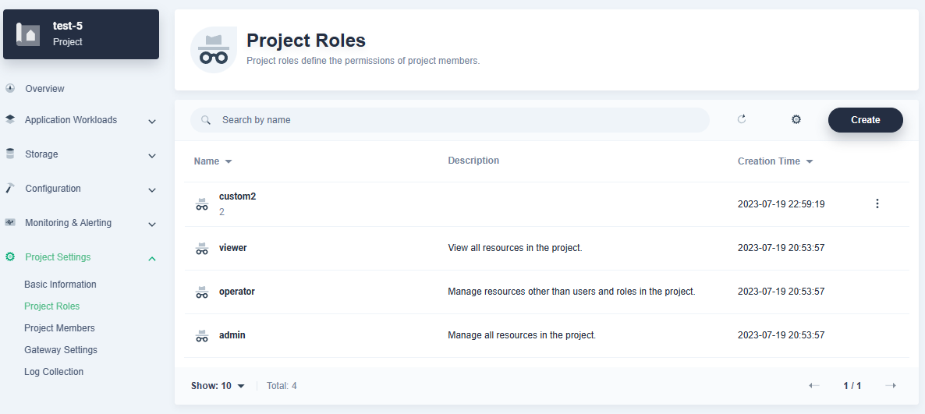
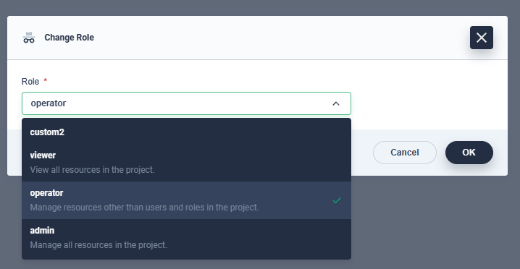

터미널 아이콘 노출 Role

터미널 아이콘 노출 Role

 | admin, operator, viewer 3개 Role은 kubesphere의 project default Role이며 수정 삭제 불가
 | 로그인한 유저가 project의 admin 혹은 operator Role을 가지고 있다면, platform / workspace Role에 상관없이 파드의 터미널 버튼은 보인다
 | 그 외에 Project에서 신규 생성한 Role 이 Application Workloads > Application Workload Management 권한을 가진다면
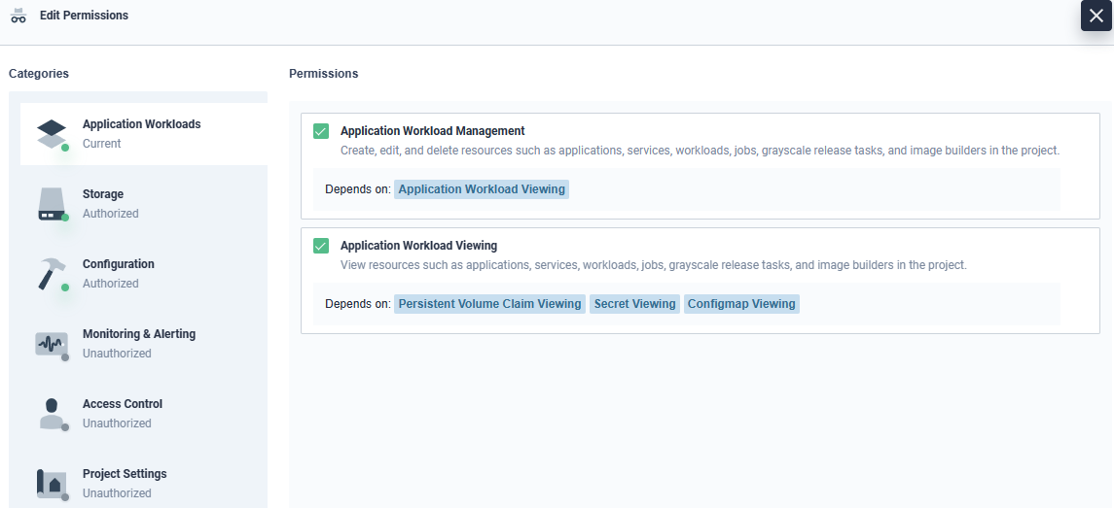

터미널 아이콘 노출 Role

 |  | 해당 Create Role을 가진 유저는 파드의 터미널버튼이 보인다

